pca引例
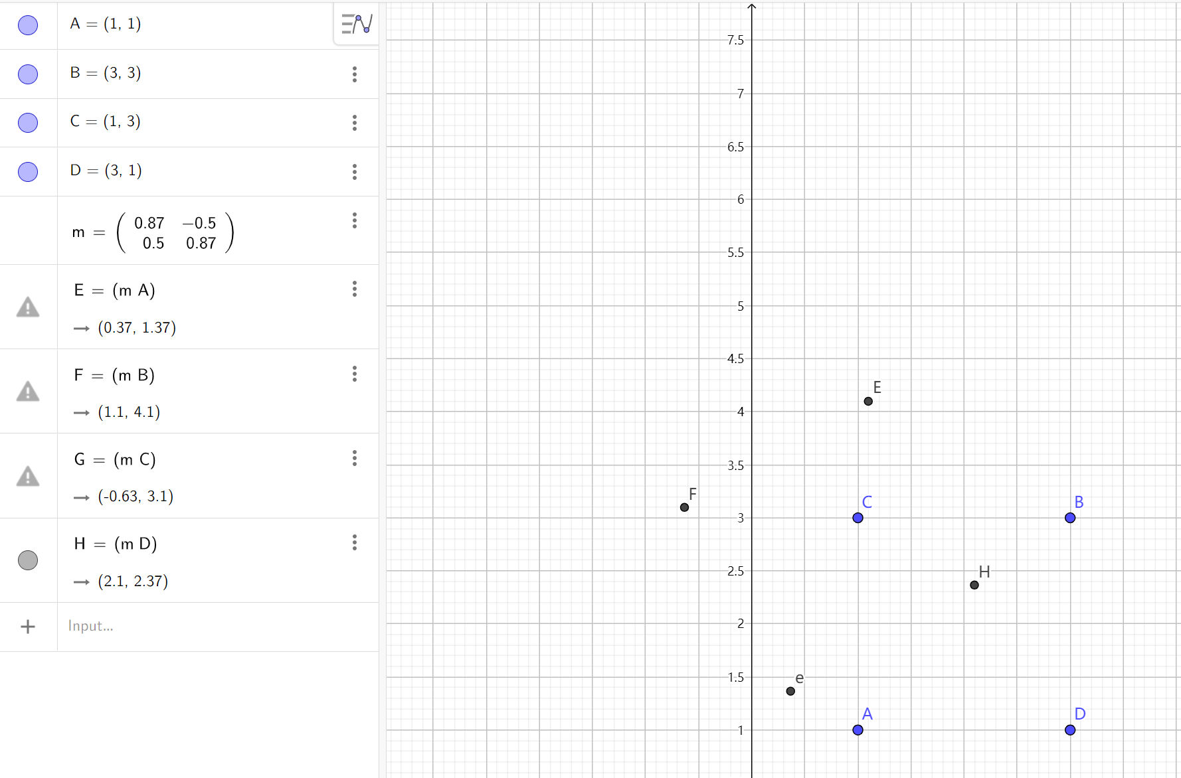
pca引例2 - GeoGebra | ★
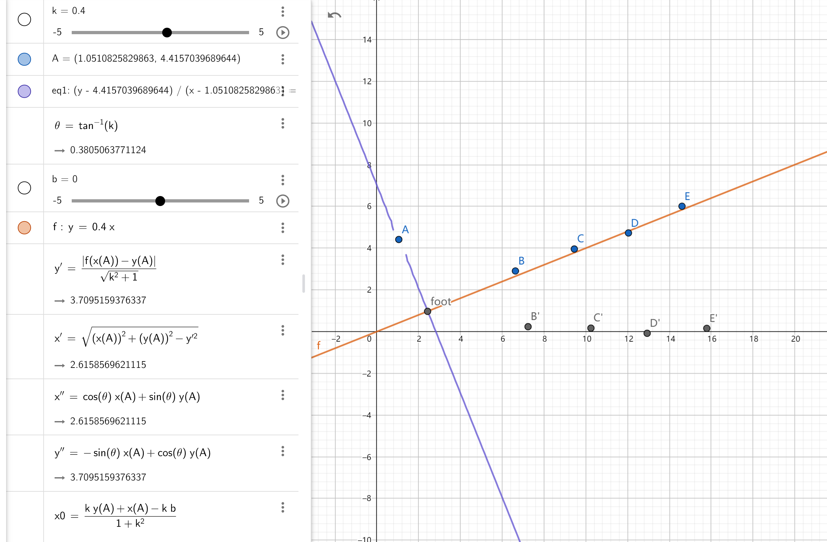

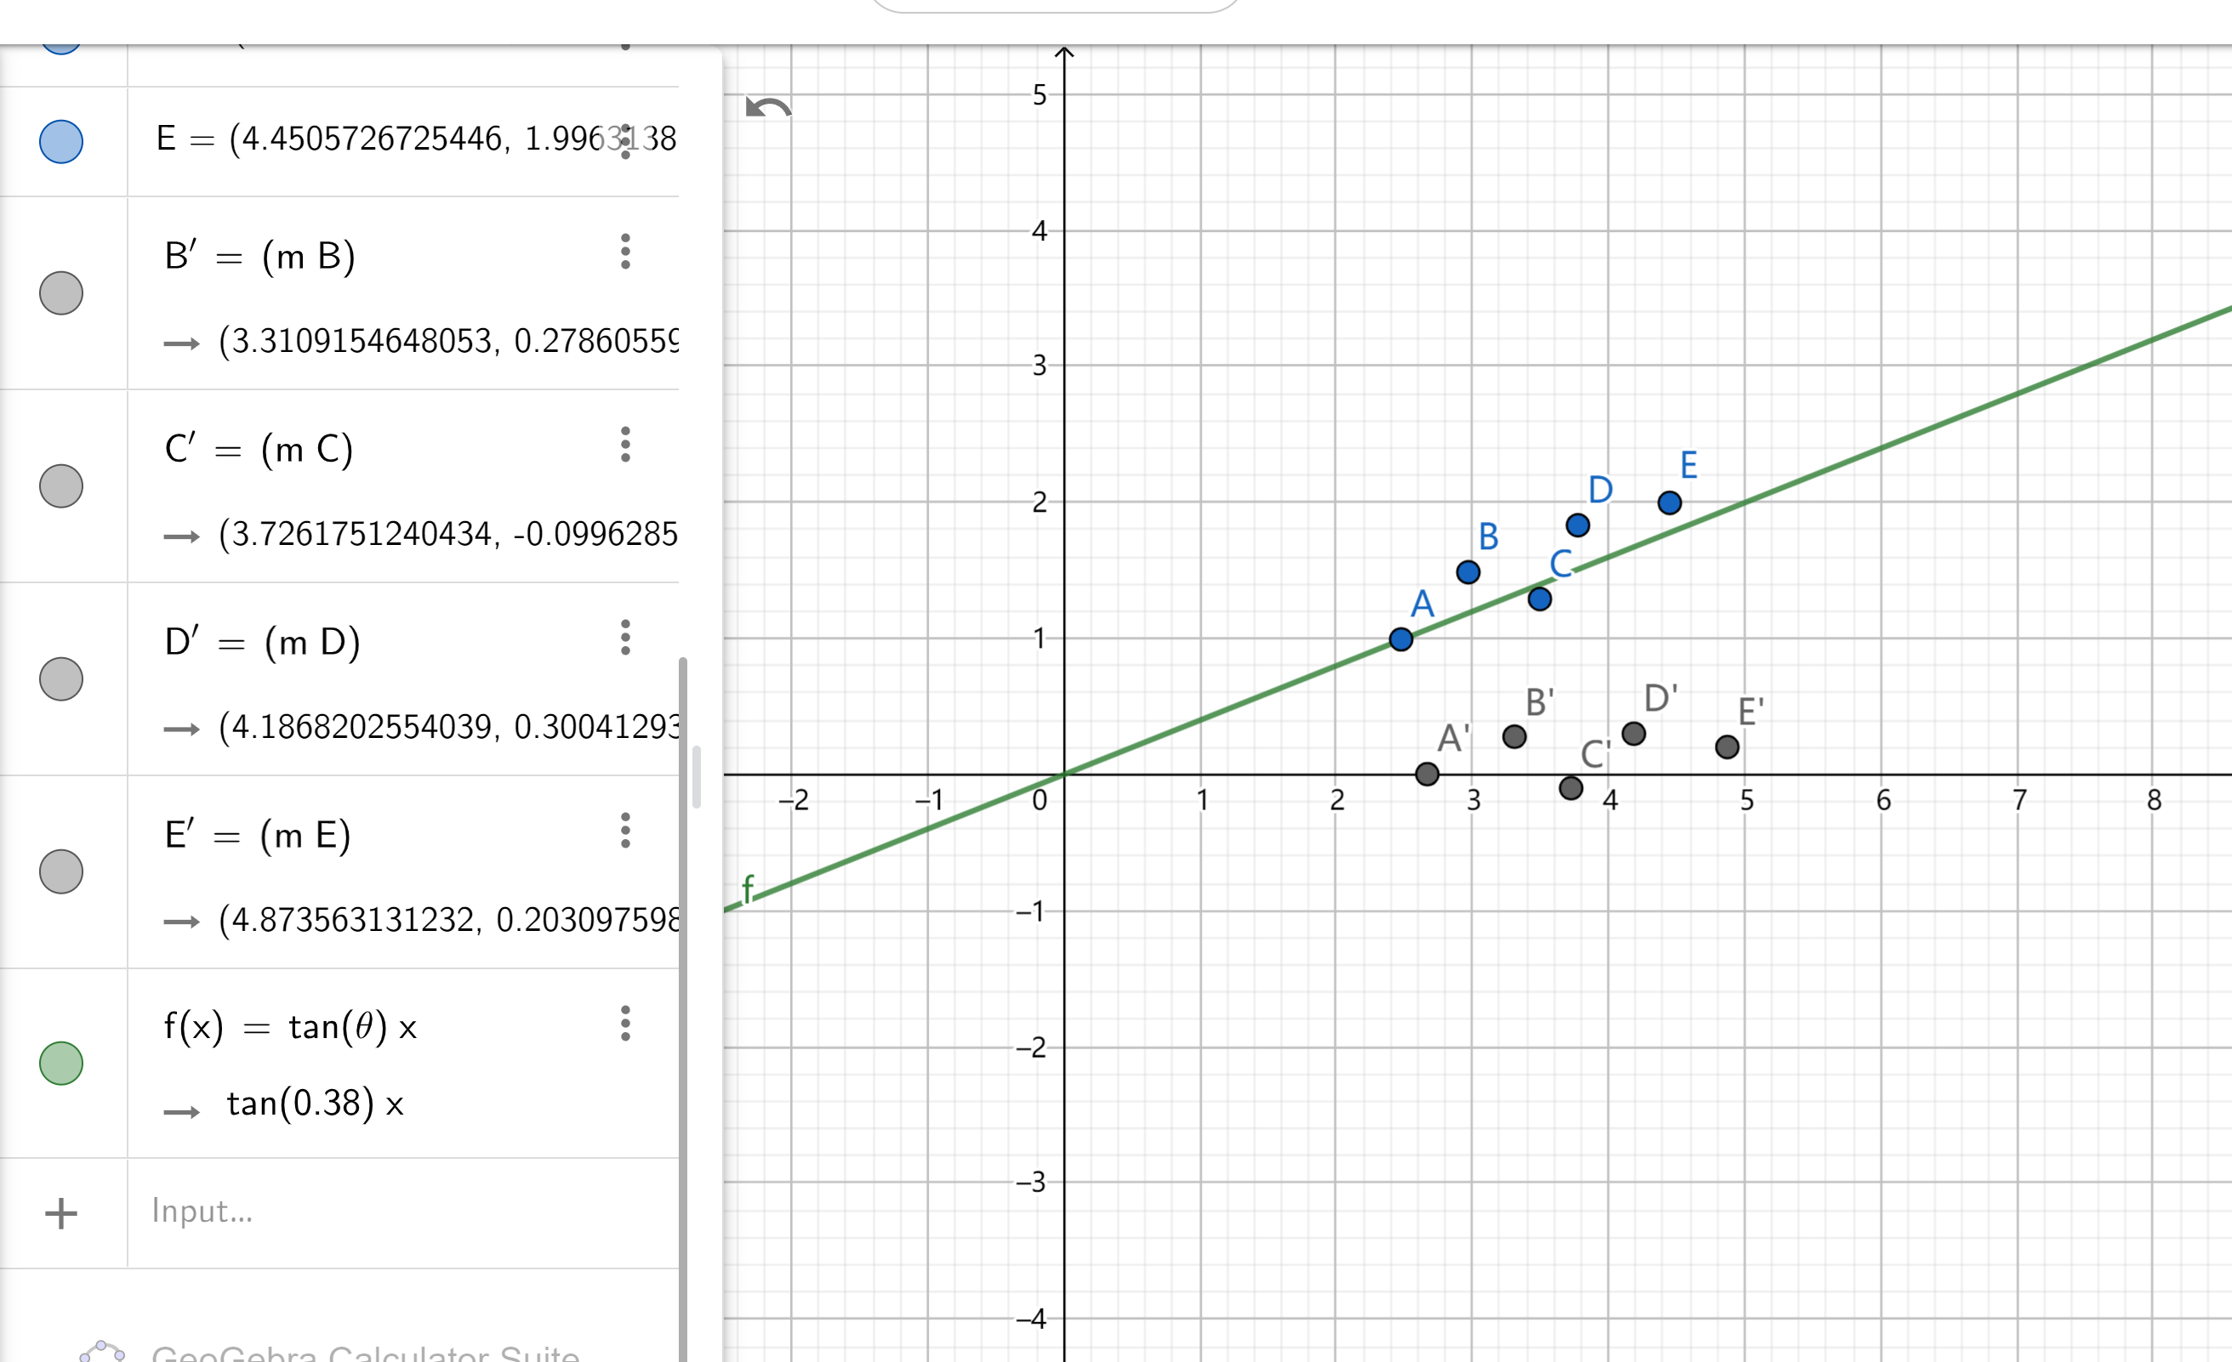

 | CG - 图形学中的基本变换（缩放、平移、旋转、剪切、镜像）[转] - AI备忘录 (aiuai.cn) | ★

